Sheet1
ST-O-002: 顧客情報入力
 | 前提
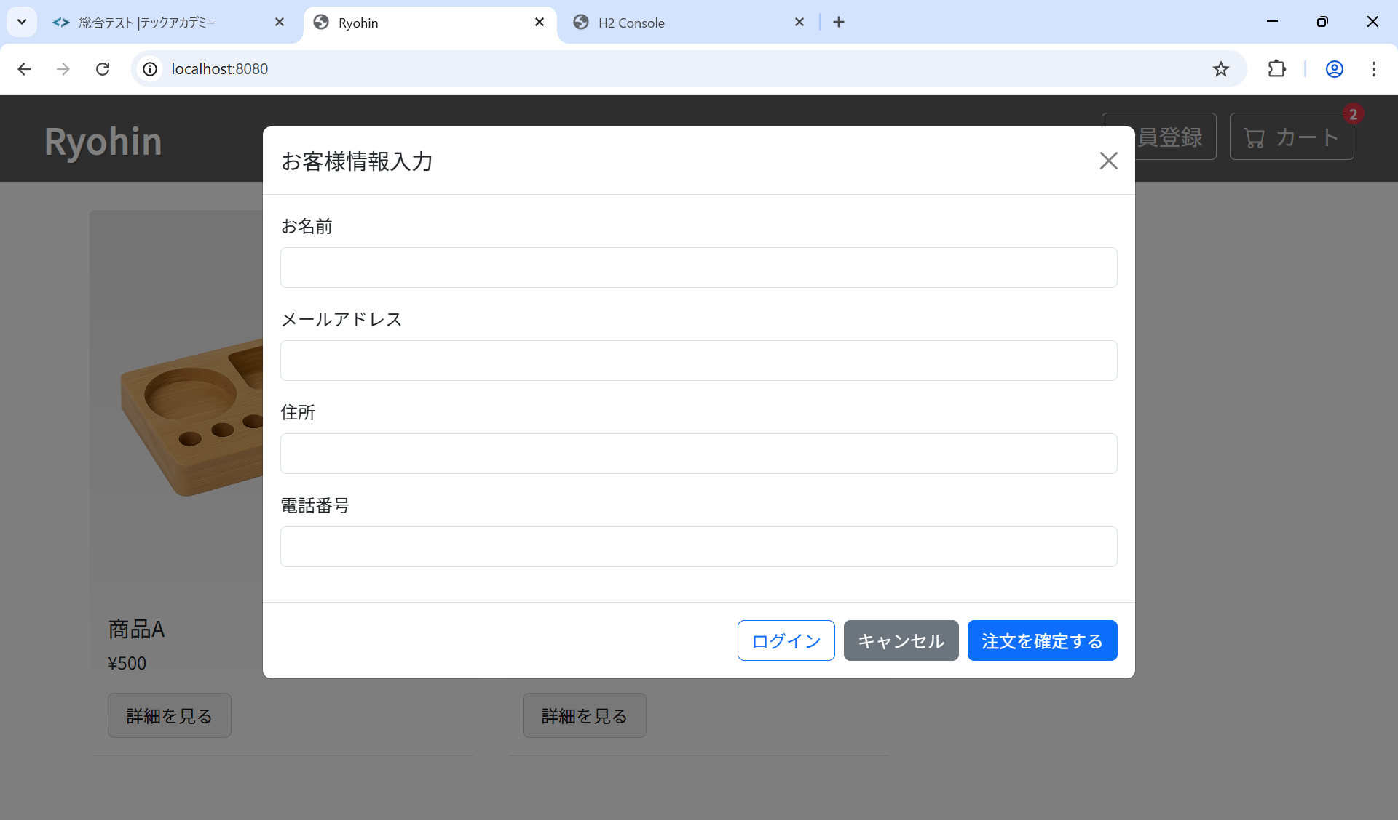

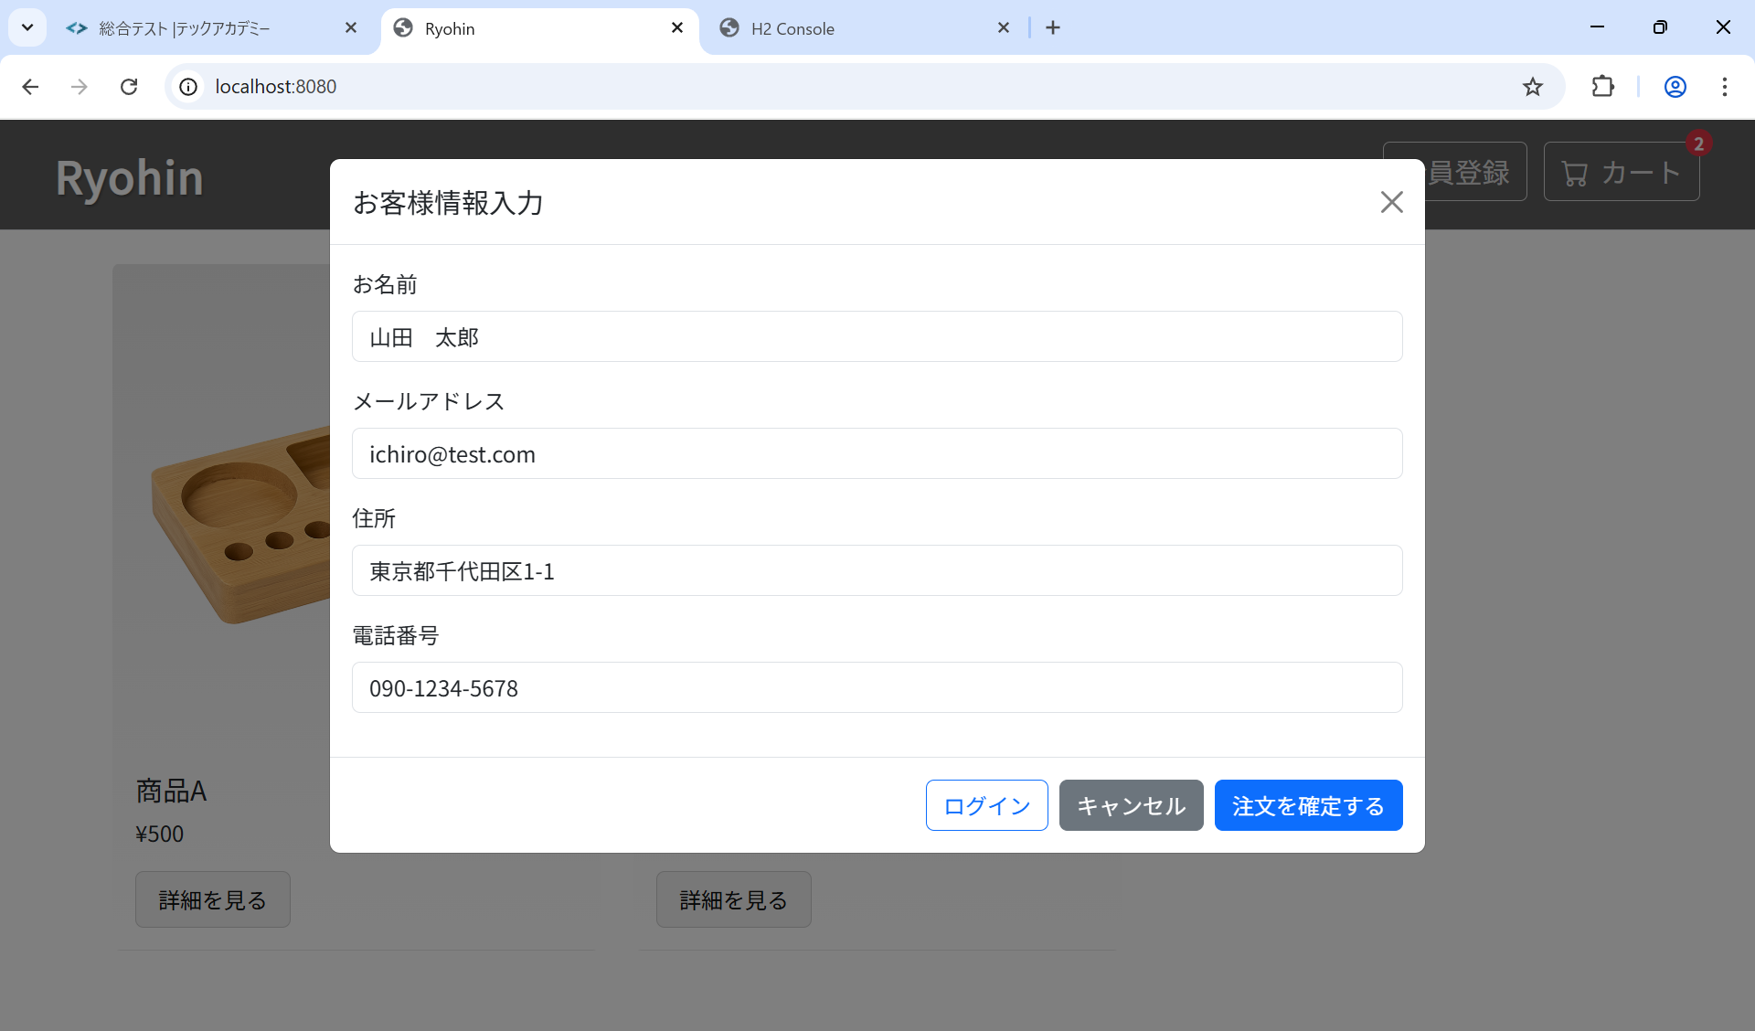
 | 結果

